算定シート
自家消費割合算定シート

小田原市重点対策加速化事業費補助金を受けて設置した太陽光発電設備で発電された電力のうち、敷地内の建物で消費（自家消費）した電力の割合については、様式第11号により実績報告が必要となります。なお、報告に際して下記算定シートを利用した場合、印刷したものを併せてご提出ください。

フルネーム
R○.○.○ or 202○/○/○
の形式で入力
 |  |  |  | ↓単位は入力しないでください。
a |  | 必須 | 申請者氏名
b |  | 必須 | 太陽光発電設備出力 |  |  | kW
c |  | 必須 | 報告期間 |  | ～
d |  | 自動計算 | 報告日数 |  |  | 日
HEMS等の計測機器、利用明細、小売電力会社が提供するWEBページ、アプリ等より、報告日数分の利用状況を確認し入力。
e |  | 必須 | 電力使用量（消費量） |  |  | kWh
f |  | 必須 | 発電量 |  |  | kWh
g |  | 必須 | 売電量 |  |  | kWh
ｈ |  | 必須 | 買電量 |  |  | kWh
蓄電池の変換効率等により生じる、充電と放電の合計量の差
j |  | 自動計算 | 自家消費量 |  |  | kWh
 | ｊ' | 自動計算 | 消失量 |  |  | kWh
k |  | 自動計算 | 平均発電量 |  |  | kWh/日
ｌ |  | 自動計算 | 平均自家消費量 |  |  | kWh/日
ｍ |  | 自動計算 | 平均自家消費割合 |  |  | ％
イメージ
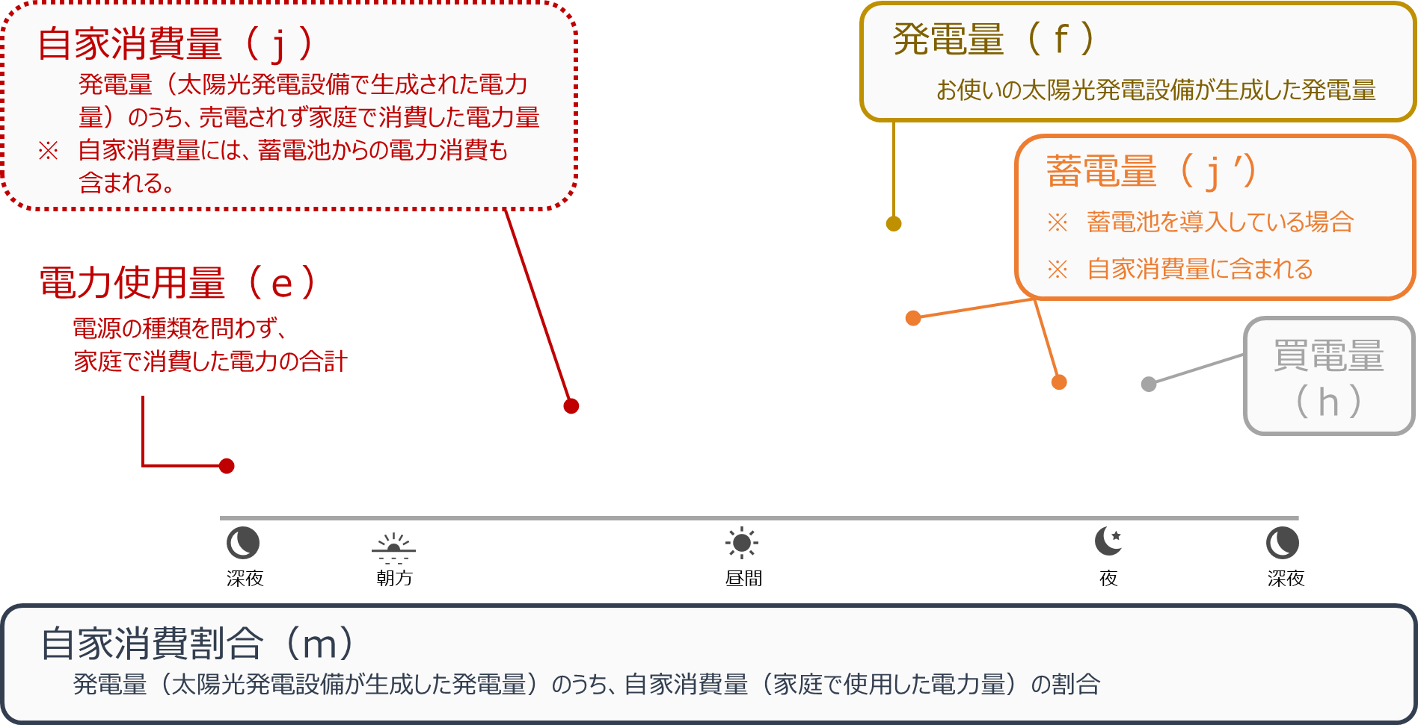
自家消費量（ｊ）
売電量
（ｇ）

